目次
中野区中高層建築物の建築に係る紛争の予防と調整に関する条例

～各届出様式・記入例・よくある質問～

最初にこちらで建築主や建築敷地などの基本情報を入力してください。
他の様式に反映されます。
【目次】

１．標 識 設 置 届

《 戸別訪問用 》
《 説明会用 》

２-１．説明会等内容報告書(表)
２-１．説明会等内容報告書(表)

２-２．説明会等内容報告書(裏)
２-２．説明会等内容報告書(裏)

３．建 築 計 画 変 更 届

４．標 識 撤 去 届

５．電 子 申 請 フロー図

６．よ く あ る 質 問

標識設置届
番 号 |  |  |  |  | 決 裁 | 担 当 |  |  | 係 長
 |  |  | ―

 | 第２号様式（第８条関係）
 |  |  |  |  |  |  |  |  |  |  |  |  |  |  |  |  |  |  |  |  | 年 |  | 月 |  | 日
 |  | 中 野 区 長 宛て
 |  |  |  |  |  |  |  |  |  |  |  |  |  | 住所
部分にご記入ください。 建築主や住所等、基本情報が他のシートに反映されます。記入例》 第２号様式（第８条関係） 令和○ 年 □ 月 △ 日 中 野 区 長 宛て 住所 東京都中野区中野○-△-□ ◇◇ビル □F 建築主 氏名 株式会社 中野不動産 代表取締役 中野 太郎 電話 03 （ 0000 ） 0000 法人にあっては、その事務所の所在地及び名称並びに代表者の氏名を記入して下さい。 標 識 設 置 届 下記建築に係る標識を 令和○ 年 △ 月 □ 日に建築敷地内に設置したので、中野区中高層建築物の建築 に係る紛争の予防と調整に関する条例第5条第2項の規定に基づき届け出ます。 記 建 築 物 の 名 称 （仮称）中野○○マンション 設 計 者 事 務 所 株式会社 中野設計 所 在 地 東京都中野区中野○-○-○ ◇◇ビル□F 氏 名 中野 次郎 電話 03 （ 0000 ） 0000 施 工 者 事 務 所 中野建設株式会社 所 在 地 東京都中野区中野○-○-○ ◇◇ビル□F 氏 名 代表取締役 中野 三郎 電話 03 （ 0000 ） 0000 敷 地 地 名 地 番 中野区 中野 〇 丁目 △ 番地 ◇の一部 住 居 表 示 中野区 中野 〇 丁目 □ 番 以下未定 用 途 地 域 ① 第1種低層住居専用地域 ② 第1種中高層住居専用地域 ③ 高 度 地 区 ① 1種 ② 2種 ③ 建ぺい率 ① 60 ％ ② 60 ％ ③ ％ 防 火 地 区 ① 準防火 ② 準防火 ③ 容 積 率 ① 150 ％ ② 200 ％ ③ ％ 日影規制値 ① 3h-2h→1.5ｍ ② 4h-2.5h→1.5m ③ 建築物 用 途 1 共同住宅 2 店舗 工 事 種 別 新築 高 さ 地上 15 m. 地下 3.5 m 構 造 鉄筋コンクリート造 階 数 地上 5 階. 地下 1 階 基 礎 工 法 杭基礎 計 画 に か か る 部 分 計 画 以 外 の 部 分 合 計 面 積 敷 地 面 積 500.00 ㎡ 0.00 ㎡ 500.00 ㎡ 建 築 面 積 400.00 ㎡ 0.00 ㎡ 400.00 ㎡ 延 べ 面 積 1,800.00 ㎡ 0.00 ㎡ 1800.00 ㎡ 工 事 着 工 予 定 令和○ 年 □ 月 △ 日 工 事 完 了 予 定 令和○ 年 □ 月 △ 日
 |  |  |  |  |  |  |  |  |  |  |  | 建築主 |  | 氏名

 |  |  |  |  |  |  |  |  |  |  |  |  |  | 電話 |  |  | （ |  |  | ）

 |  |  |  |  |  |  |  |  |  |  |  |  | 法人にあっては、その事務所の所在地及び名称並びに代表者の氏名を記入して下さい。

 |  |  |  |  |  |  |  | 標 識 設 置 届

 | 下記建築に係る標識を |  |  |  |  |  | 年 |  | 月 |  | 日に建築敷地内に設置したので、中野区中高層建築物の建築
に係る紛争の予防と調整に関する条例第5条第2項の規定に基づき届け出ます。

 |  |  |  |  |  |  |  |  |  |  |  | 記
 | 建 築 物 の 名 称
 | 設 計 者 |  |  | 事 務 所
 |  |  |  | 所 在 地
 |  |  |  | 氏 名 |  |  |  |  |  |  |  |  |  |  |  | 電話 |  |  | （ |  |  | ）
 | 施 工 者 |  |  | 事 務 所
 |  |  |  | 所 在 地
 |  |  |  | 氏 名 |  |  |  |  |  |  |  |  |  |  |  | 電話 |  |  | （ |  |  | ）
 | 敷 地 | 地 名 地 番 |  |  | 中野区 |  |  |  |  |  | 丁目 |  |  |  | 番地
 |  | 住 居 表 示 |  |  | 中野区 |  |  |  |  |  | 丁目 |  |  |  | 番
 |  | 用 途 地 域 |  |  | ① |  |  |  |  |  |  | ② |  |  |  |  |  |  | ③
 |  | 高 度 地 区 |  |  | ① |  | ② |  |  | ③ |  |  | 建ぺい率 |  |  | ① |  | ％ | ② |  |  | ％ | ③ |  |  | ％
 |  | 防 火 地 区 |  |  | ① |  | ② |  |  | ③ |  |  | 容 積 率 |  |  | ① |  | ％ | ② |  |  | ％ | ③ |  |  | ％
 |  | 日影規制値 |  |  | ① |  |  |  |  |  |  | ② |  |  |  |  |  |  | ③
 | 建築物 | 用 途 |  |  | 1 |  |  |  | 2 |  |  |  | 工 事 種 別
 |  | 高 さ |  |  | 地上 |  |  | m. | 地下 |  |  | m | 構 造
 |  | 階 数 |  |  | 地上 |  |  | 階. | 地下 |  |  | 階 | 基 礎 工 法
 |  |  |  |  | 計 画 に か か る 部 分 |  |  |  |  |  |  | 計 画 以 外 の 部 分 |  |  |  |  |  |  | 合 計
 | 面 積 | 敷 地 面 積 |  |  |  |  |  |  |  |  | ㎡ | 0.00 |  |  |  |  |  | ㎡ | 0.00 |  |  |  |  |  |  | ㎡
 |  | 建 築 面 積 |  |  |  |  |  |  |  |  | ㎡ | 0.00 |  |  |  |  |  | ㎡ | 0.00 |  |  |  |  |  |  | ㎡
 |  | 延 べ 面 積 |  |  |  |  |  |  |  |  | ㎡ | 0.00 |  |  |  |  |  | ㎡ | 0.00 |  |  |  |  |  |  | ㎡
 | 工 事 着 工 予 定 |  |  |  |  |  | 年 |  | 月 |  | 日 | 工 事 完 了 予 定 |  |  |  |  |  |  |  |  |  | 年 |  | 月 |  | 日

説明会等内容報告書(裏)
(裏)
 | 近 隣 関 係 住 民 説 明 状 況 一 覧
 | Ｎｏ | 建物 番号 | 日 時 等 | 説明者氏名 | 近 隣 関 係 住 民
 |  |  |  |  | 氏 名 | 住 所
 | 1 | 1
 | 2
 | 3
 | 4
 | 5
 | 6
 | 7
 | 8
 | 9
 | 10
 | 11
 | 12
 | 13
 | 14
 | 15
 | 16
 | 17
 | 18
 | 19
 | 20
 | 21
 | 22
 | 23
 | 24
 | 25
行が足りない場合は
こちらをクリック！
 | 説明
 | 不在
 | その他
 | 計
 | 特記事項 | ・説明できた住戸等は〇、不在は✕、郵送・空き家等は△で示す。

説明会等内容報告書(表)【説明会】
説明会用
第３号様式（第１１条関係）
(表) |  |  |  |  |  |  |  |  |  |  |  |  |  | 年 | 月 | 日
中 野 区 長 宛て
 |  |  |  |  |  |  |  |  | 住 所

 |  |  |  |  |  |  | 建築主 |  | 氏 名

 |  |  |  |  |  |  |  |  | 電 話 |  |  | （ | ）

 |  |  |  |  |  |  |  |  | 法人にあっては、その事務所の所在地及び名称
 |  |  |  |  |  |  |  |  | 並びに代表者の氏名を記入してください。

 | 説 明 会 等 内 容 報 告 書

 | 中野区中高層建築物の建築に係る紛争の予防と調整に関する条例第6条第2項の規定に基づき、説明会等の方法により建築に係る計画の内容について近隣関係住民に説明したので、下記のとおり報告します。

 | 記

 | 建 築 物 の 名 称
 | 建 築 敷 地 |  | 地 名 地 番 |  | 中野区 |  |  | 丁目 |  |  | 番地
 |  |  | 住 居 表 示 |  | 中野区 |  |  | 丁目 |  |  | 番
 | 標 識 設 置 年 月 日 |  |  |  |  | 年 |  | 月 |  | 日
 | 説 明 の 経 過 | 日 時 |  | 説 明 方 法 | 近隣関係住民訪問件数 |  |  | 配付資料及び説明状況

 | 特記事項

 | この報告書に、配付資料、日影図及び近隣の状況図、近隣関係住民への対応記録等を添えて提出
 | してください。
 | (図面を除き、用紙の規格は、Ａ４（日本産業規格Ａ列４番）を使用してください。)

説明会等内容報告書(裏)【説明会】
説明会用
(裏)
 | 近 隣 関 係 住 民 説 明 状 況 一 覧
 | Ｎｏ | 建物 番号 | 日 時 等 | 説明者氏名 | 近 隣 関 係 住 民
 |  |  |  |  | 氏 名 | 住 所
 | 1 | 1
 | 2
 | 3
 | 4
 | 5
 | 6
 | 7
 | 8
 | 9
 | 10
 | 11
 | 12
 | 13
 | 14
 | 15
 | 16
 | 17
 | 18
 | 19
 | 20
 | 21
 | 22
 | 23
 | 24
 | 25
行が足りない場合は
こちらをクリック！
 | 開催通知
 | 説明会
 | 資料配付
 | 計
 | 特記事項 | ・開催通知の配付は〇、説明会出席は"出"、空き家や説明会欠席者への説明資料の配付は△で示す。

電子申請フロー図
区担当 | 申請者

書類作成

申請
Logoフォーム
申請者情報入力・登録
書類到達

拡張子PDFでの
提出をしてください

添付書類確認
再申請

修正事項
有・無
有
書類修正
修正依頼送付

無

内部確認

収受
送付

受理票作成
受理票受取

行の挿入
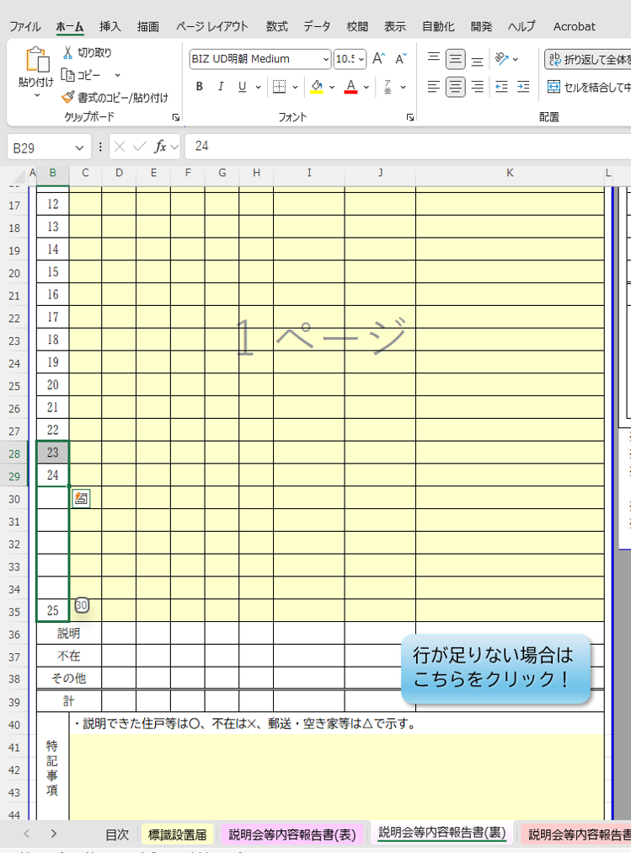
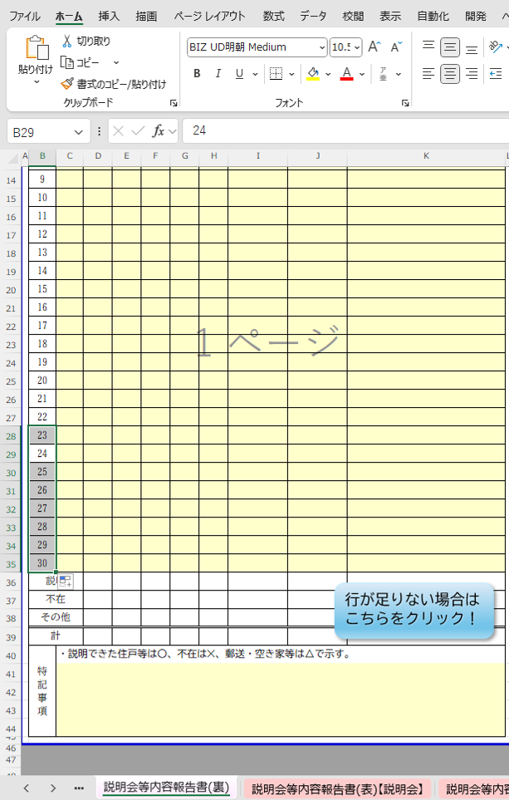
【行の３１～３４までは、数式（関数）が入力されているので下記の指定する方法で行の挿入を行ってください】
例：30件戸別訪問をした場合
状況：既存の様式は25件分あるため、5件分が不足しているため追加が必要となった場合

1.行の30番目で左クリックをしてください。 | 2.左クリック後、
 | 左ボタンを押した状態で下へカーソルを移動
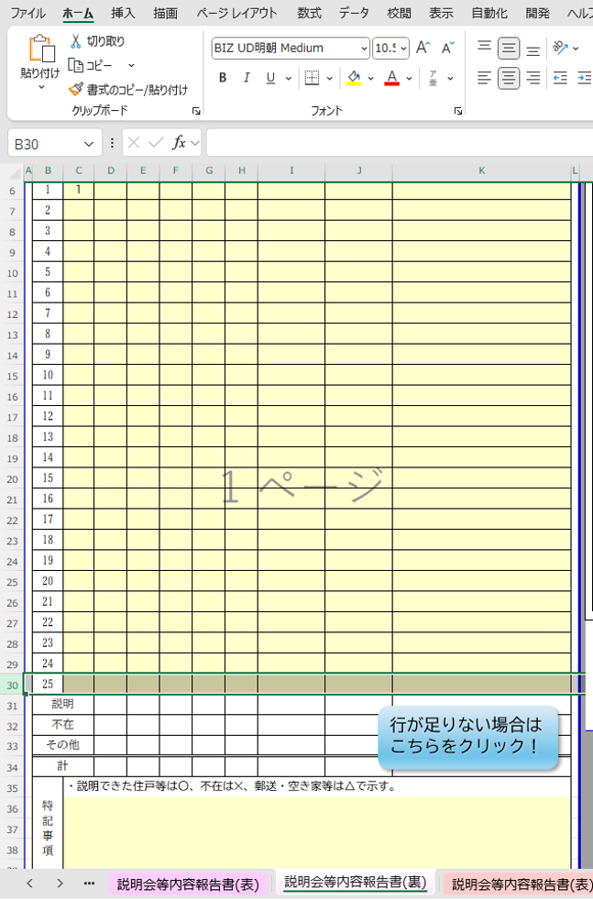
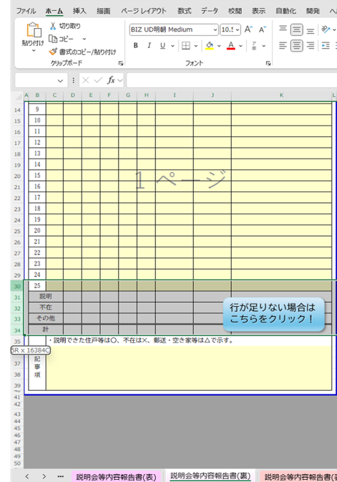

行の３０番目を左クリック

※５Rと出ていると
行を5件分、追加予定している扱いになります

３.追加分を選択出来たら左ボタンから指を離し | 4.セルＢ29を選択し、セルB２８へカーソルを移動してください。
右クリック後、挿入を選択してください。→行が増えます。 | そしてセルB29 の右端にカーソルを移動させてください。
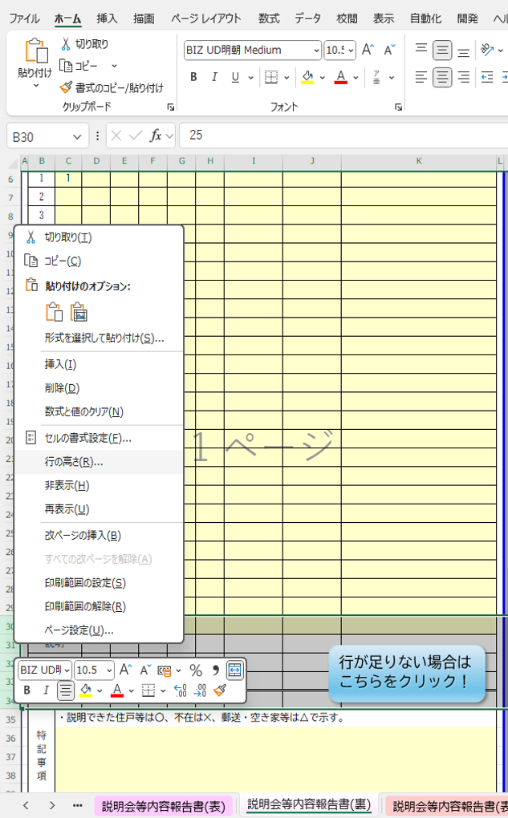
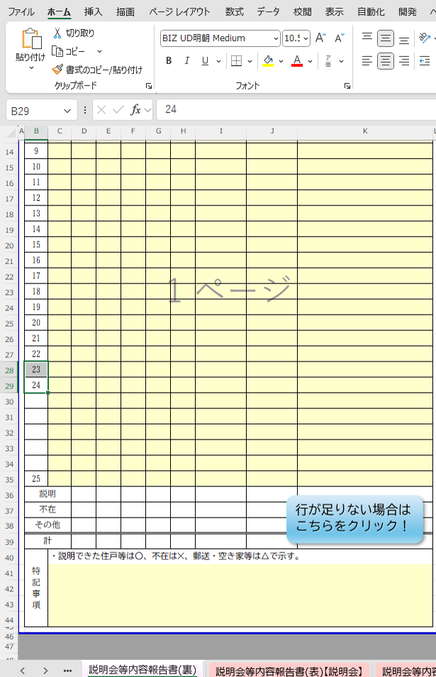

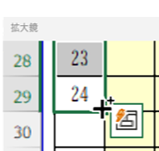

右クリック後
挿入を選択
B28へ移動
拡大

カーソルが「＋」
に変わったことを確認してください。

5.左クリックして指を離さず下へ引っ張ってください。 | 6.指を離してください。
セルB３５までもっていきます。 | 番号が振られます

